Worksheet
視能訓練士 | 2020 | 視覚機能の基礎と検査機器（眼解剖） |  | 2020_co_20_pm001
 |  | 動眼神経が支配しないのはどれか。
 |  | 1 | 外直筋 | 正解
 |  | 2 | 下斜筋
 |  | 3 | 上眼瞼挙筋
 |  | 4 | 上直筋
 |  | 5 | 瞳孔括約筋
視能訓練士 | 2020 | 人体の構造と機能及び心身の発達・加齢 |  | 2020_co_20_pm002
 |  | 眼動脈を分枝するのはどれか。
 |  | 1 | 外頸動脈
 |  | 2 | 後大脳動脈
 |  | 3 | 椎骨動脈
 |  | 4 | 内頸動脈 | 正解
 |  | 5 | 脳底動脈
視能訓練士 | 2020 | 眼科薬理学 |  | 2020_co_20_pm003
 |  | 副腎皮質ステロイド薬による副作用でないのはどれか。
 |  | 1 | ざ 瘡
 |  | 2 | 消化性潰瘍
 |  | 3 | 精神症状
 |  | 4 | 体重減少 | 正解
 |  | 5 | 糖尿病
視能訓練士 | 2020 | 眼疾病学 |  | 2020_co_20_pm004
 |  | 眼球運動障害をきたさないのはどれか。
 |  | 1 | Adie症候群 | 正解
 |  | 2 | 眼窩底骨折
 |  | 3 | 甲状腺機能低下症
 |  | 4 | 重症筋無力症
 |  | 5 | 糖尿病
視能訓練士 | 2020 | 眼科検査学 |  | 2020_co_20_pm005
 |  | 網膜対応の検査はどれか。
 |  | 1 | Amslerチャート
 |  | 2 | Bagolini線条検査 | 正解
 |  | 3 | Hess赤緑試験
 |  | 4 | Hirschberg試験
 |  | 5 | Krimsky試験
視能訓練士 | 2020 | 保健医療福祉と視能障害のリハビリテーションの理念 |  | 2020_co_20_pm006
 |  | 視能訓練士の守秘義務について正しいのはどれか。2つ選べ。
 |  | 1 | 非親告罪である。
 |  | 2 | 医療法で規定されている。
 |  | 3 | 患者の死亡により消滅する。
 |  | 4 | 視能訓練士でなくなった後にも継続する。 | 正解
 |  | 5 | 正当な理由がある場合には、秘密を漏らしても違反にならない。 | 正解
視能訓練士 | 2020 | 視覚機能の基礎と検査機器（眼解剖） |  | 2020_co_20_pm007
 |  | 角膜上皮はどれか。
 |  | 1 | 移行上皮
 |  | 2 | 重層扁平上皮 | 正解
 |  | 3 | 単層円柱上皮
 |  | 4 | 単層扁平上皮
 |  | 5 | 単層立方上皮
視能訓練士 | 2020 | 疾病と障害の成り立ち及び回復過程の促進 |  | 2020_co_20_pm008
 |  | 動脈硬化の原因でないのはどれか。
 |  | 1 | 喫 煙
 |  | 2 | 高血圧
 |  | 3 | 糖尿病
 |  | 4 | 脂質異常症
 |  | 5 | 鉄欠乏性貧血 | 正解
視能訓練士 | 2020 | 人体の構造と機能及び心身の発達・加齢 |  | 2020_co_20_pm009
 |  | 損傷後の再生能力が低いのはどれか。
 |  | 1 | 視神経 | 正解
 |  | 2 | 動眼神経
 |  | 3 | 滑車神経
 |  | 4 | 三叉神経
 |  | 5 | 外転神経
視能訓練士 | 2020 | 眼科薬理学 |  | 2020_co_20_pm010
 |  | 点眼について正しいのはどれか。
 |  | 1 | 点眼後に瞬目させる。
 |  | 2 | 点眼薬は涙腺から吸収される。
 |  | 3 | 点眼瓶の先端を結膜に接触させる。
 |  | 4 | 角膜上皮びらんがあると眼内移行が増加する。 | 正解
 |  | 5 | 2種類の点眼薬を用いる場合は5秒間の間隔をあける。
視能訓練士 | 2020 | 眼科薬理学 |  | 2020_co_20_pm011
 |  | 眼心臓反射の治療薬はどれか。
 |  | 1 | β遮断薬
 |  | 2 | 浸透圧性利尿薬
 |  | 3 | アトロピン硫酸塩 | 正解
 |  | 4 | 炭酸脱水酵素阻害薬
 |  | 5 | 副腎皮質ステロイド薬
視能訓練士 | 2020 | 生理光学 |  | 2020_co_20_pm012
 |  | 基底外方4⊿、基底上方3⊿のプリズムの合成系［⊿］で正しいのはどれか。
 |  | 1 | 2
 |  | 2 | 3
 |  | 3 | 4
 |  | 4 | 5 | 正解
 |  | 5 | 6
視能訓練士 | 2020 | 生理光学 |  | 2020_co_20_pm013
 |  | ＋0.50D＝cyl－2.00D180°の前焦線の位置［D］で正しいのはどれか。
 |  | 1 | －1.50 | 正解
 |  | 2 | －1.00
 |  | 3 | －0.50
 |  | 4 | ±0.00
 |  | 5 | ＋0.50
視能訓練士 | 2020 | 生理光学 |  | 2020_co_20_pm014
 |  | 眼鏡倍率について正しいのはどれか。
 |  | 1 | 物体からレンズまでの距離とレンズから像までの距離の比である。
 |  | 2 | 屈折矯正下の網膜像の大きさと標準的な網膜像の大きさの比である。
 |  | 3 | 屈折矯正下の瞳孔径の大きさと標準的な瞳孔径の大きさの比である。
 |  | 4 | 屈折矯正下の網膜像の大きさと非屈折矯正下の網膜像の大きさの比である。 | 正解
 |  | 5 | 屈折矯正下の瞳孔径の大きさと非屈折矯正下の瞳孔径の大きさの比である。
視能訓練士 | 2020 | 眼科検査学 |  | 2020_co_20_pm015
 |  | 近赤外線領域の波長を用いないのはどれか。
 |  | 1 | OCT
 |  | 2 | 光学式眼軸長測定
 |  | 3 | 無散瞳眼底カメラ
 |  | 4 | オートレフラクトメータ
 |  | 5 | フルオレセイン蛍光眼底造影 | 正解
視能訓練士 | 2020 | 眼科検査学 |  | 2020_co_20_pm016
 |  | Goldmann視野計の背面レバーの図を示す。 レバーをこの状態に設定したときに、加入したNDフィルタ［dB］と視標輝度［asb］の組合せで正しいのはどれか。
 |  | 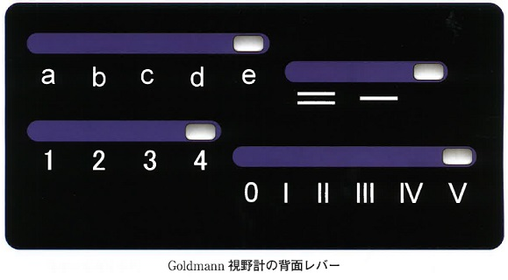
 |  | 1 | 0dB -- 1,000asb | 正解
 |  | 2 | 2dB -- 630asb
 |  | 3 | 5dB -- 315asb
 |  | 4 | 10dB -- 100asb
 |  | 5 | 20dB -- 10asb
視能訓練士 | 2020 | 視覚生理学の基礎 |  | 2020_co_20_pm017
 |  | 健常者で測定した暗順応検査の結果を示す。 前明順応を行わないで測定した暗順応曲線の結果はどれか。
 |  | 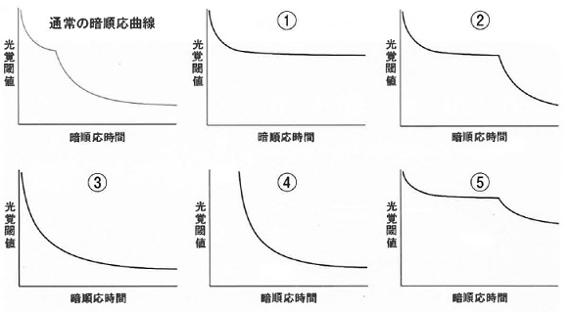
 |  | 1 | ①
 |  | 2 | ②
 |  | 3 | ③ | 正解
 |  | 4 | ④
 |  | 5 | ⑤
視能訓練士 | 2020 | 視覚生理学の基礎 |  | 2020_co_20_pm018
 |  | 低照度下で増大するのはどれか。2つ選べ。
 |  | 1 | 球面収差 | 正解
 |  | 2 | 光覚閾値
 |  | 3 | 青色の比視感度 | 正解
 |  | 4 | 限界フリッカ値
 |  | 5 | コントラスト感度
視能訓練士 | 2020 | 両眼視機能と眼球運動 |  | 2020_co_20_pm019
 |  | 眼球運動に関する法則でないのはどれか。
 |  | 1 | Dondersの法則
 |  | 2 | Heringの法則
 |  | 3 | Imbert-Fickの法則 | 正解
 |  | 4 | Listingの法則
 |  | 5 | Sherringtonの法則
視能訓練士 | 2020 | 疾病と障害の成り立ち及び回復過程の促進 |  | 2020_co_20_pm020
 |  | 自閉症スペクトラム障害でみられるのはどれか。
 |  | 1 | 計算が苦手である。
 |  | 2 | 整理整頓ができない。
 |  | 3 | アイコンタクトが苦手である。 | 正解
 |  | 4 | 順番を待てず、忘れ物が多い。
 |  | 5 | 読み書き能力の習得が困難である。
視能訓練士 | 2020 | 斜視【斜視検査】 |  | 2020_co_20_pm021
 |  | Hirschberg試験の結果を示す。 Krimsky試験で左眼に基底外方のプリズムをあてて定量するのはどれか。2つ選べ。
 |  | 1 | &#160; | 正解

 |  | 2 | &#160;

 |  | 3 | &#160;

 |  | 4 | &#160;

 |  | 5 | &#160; | 正解

視能訓練士 | 2020 | 眼科検査学 |  | 2020_co_20_pm022
 |  | 角膜内皮細胞検査の結果を示す。 細胞密度の数値はどれか。
 |  | 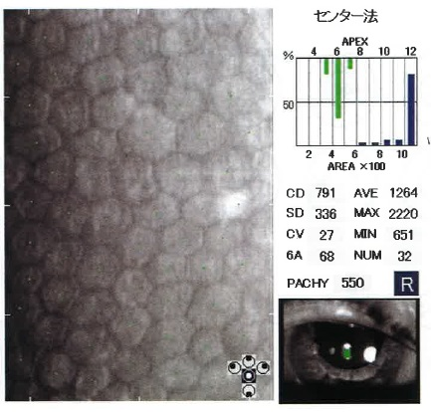
 |  | 1 | 2,220
 |  | 2 | 1,264
 |  | 3 | 791 | 正解
 |  | 4 | 336
 |  | 5 | 32
視能訓練士 | 2020 | 疾病と障害の成り立ち及び回復過程の促進 |  | 2020_co_20_pm023
 |  | 既往歴を尋ねる質問はどれか。
 |  | 1 | 飲酒と喫煙について教えてください。
 |  | 2 | 家族で病気にかかった方はおられますか。
 |  | 3 | 今日はどのようなことでおいでになられましたか。
 |  | 4 | 現在の症状を述べていただけますか。
 |  | 5 | これまで病気にかかったことがありますか。 | 正解
視能訓練士 | 2020 | 両眼視機能と眼球運動 |  | 2020_co_20_pm024
 |  | 輻湊近点の異常値の下限［cm］はどれか。
 |  | 1 | 8
 |  | 2 | 9
 |  | 3 | 10 | 正解
 |  | 4 | 11
 |  | 5 | 12
視能訓練士 | 2020 | 視覚機能の基礎と検査機器（眼解剖） |  | 2020_co_20_pm025
 |  | 対光反射に関与する脳神経はどれか。
 |  | 1 | Ⅰ
 |  | 2 | Ⅲ | 正解
 |  | 3 | Ⅴ
 |  | 4 | Ⅶ
 |  | 5 | Ⅸ
視能訓練士 | 2020 | 保健医療福祉と視能障害のリハビリテーションの理念 |  | 2020_co_20_pm026
 |  | 医療面接において適切でないのはどれか。
 |  | 1 | 共感的態度
 |  | 2 | 高圧的態度 | 正解
 |  | 3 | 中立的質問
 |  | 4 | 開かれた質問
 |  | 5 | 閉じられた質問
視能訓練士 | 2020 | 眼科検査学 |  | 2020_co_20_pm027
 |  | Hertel眼球突出計検査について正しいのはどれか。2つ選べ。
 |  | 1 | 定量的に評価できない。
 |  | 2 | 眼窩内腫瘍は検査の対象である。 | 正解
 |  | 3 | 左右差が4mmなら正常範囲である。
 |  | 4 | 鏡に映った角膜頂点の位置を測定する。 | 正解
 |  | 5 | 両側眼窩外縁間距離は一定でなくてもよい。
視能訓練士 | 2020 | 眼科検査学 |  | 2020_co_20_pm028
 |  | 細隙灯顕微鏡検査について正しいのはどれか。
 |  | 1 | 眼底検査はできない。
 |  | 2 | 鏡面反射法は角膜上皮の観察に適する。
 |  | 3 | 青色フィルタは虹彩表面の観察に適する。
 |  | 4 | van Herick法で隅角の深さを推測できる。 | 正解
 |  | 5 | 広汎照明法は前房の炎症細胞の観察に適する。
視能訓練士 | 2020 | 眼疾病学 |  | 2020_co_20_pm029
 |  | 疾患と瞳孔の所見の組合せで正しいのはどれか。
 |  | 1 | Adie症候群 -- 縮 瞳
 |  | 2 | 動眼神経麻痺 -- 縮 瞳
 |  | 3 | Fisher症候群 -- 縮 瞳
 |  | 4 | Horner症候群 -- 縮 瞳 | 正解
 |  | 5 | Argyll Robertson瞳孔 -- 散 瞳
視能訓練士 | 2020 | 人体の構造と機能及び心身の発達・加齢 |  | 2020_co_20_pm030
 |  | 眼圧に影響しないのはどれか。
 |  | 1 | 運 動
 |  | 2 | 屈 折
 |  | 3 | 眼瞼圧
 |  | 4 | 血糖値 | 正解
 |  | 5 | 麻酔薬
視能訓練士 | 2020 | 眼科検査学 |  | 2020_co_20_pm031（不備問題複数回答）
 |  | 隅角検査について正しいのはどれか。
 |  | 1 | 眼圧に影響しない。
 |  | 2 | 細隙灯顕微鏡で直接観察できる。
 |  | 3 | ステロイド緑内障では隅角は閉塞する。
 |  | 4 | ぶどう膜炎では周辺虹彩前癒着がみられる。 | 正解
 |  | 5 | 隅角の閉塞の評価にScheie分類が用いられる。 | 正解
視能訓練士 | 2020 | 視覚生理学の基礎 |  | 2020_co_20_pm032
 |  | 視覚伝導路の図を示す。 動的視野検査で右同名半盲がみられたときの障害部位はどれか。
 |  | 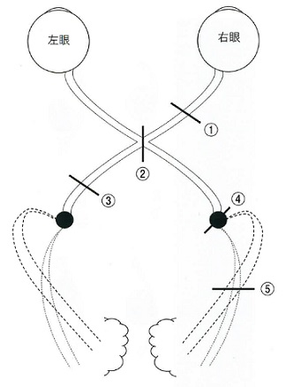
 |  | 1 | ①
 |  | 2 | ②
 |  | 3 | ③ | 正解
 |  | 4 | ④
 |  | 5 | ⑤
視能訓練士 | 2020 | 眼科検査学 |  | 2020_co_20_pm033
 |  | コンタクトレンズ型電極を用いたERG検査で正しいのはどれか。
 |  | 1 | 角膜保護剤をつければ点眼麻酔は不要である。
 |  | 2 | 杆体反応を測定するには明順応が必要である。
 |  | 3 | フリッカーERGは杆体機能を評価する。
 |  | 4 | 多局所ERGは暗順応下で測定する。
 |  | 5 | 暗順応中も患者の様子に留意する。 | 正解
視能訓練士 | 2020 | 保健医療福祉と視能障害のリハビリテーションの理念 |  | 2020_co_20_pm034
 |  | 3歳児健康診査を規定する法律はどれか。
 |  | 1 | 学校保健安全法
 |  | 2 | 健康増進法
 |  | 3 | 児童福祉法
 |  | 4 | 身体障害者福祉法
 |  | 5 | 母子保健法 | 正解
視能訓練士 | 2020 | 保健医療福祉と視能障害のリハビリテーションの理念 |  | 2020_co_20_pm035
 |  | 患者確認で誤っているのはどれか。
 |  | 1 | 姓で呼ぶ。 | 正解
 |  | 2 | 氏名を名乗ってもらう。
 |  | 3 | 氏名と生年月日で行う。
 |  | 4 | 氏名と診察券番号で行う。
 |  | 5 | 小児、高齢者では家族にも患者氏名を言ってもらう。
視能訓練士 | 2020 | 保健医療福祉と視能障害のリハビリテーションの理念 |  | 2020_co_20_pm036
 |  | リスクマネージメントで誤っているのはどれか。
 |  | 1 | 患者の安全が最優先である。
 |  | 2 | 医療安全マニュアルを作成する。
 |  | 3 | 患者の安全に医療者全員が責任を持つ。
 |  | 4 | エラー報告から関連部署への報告が重要である。
 |  | 5 | インシデントは事故が起きていないため報告は不要である。 | 正解
視能訓練士 | 2020 | 眼疾病学 |  | 2020_co_20_pm037
 |  | 接触感染するのはどれか。
 |  | 1 | アデノウイルス | 正解
 |  | 2 | インフルエンザウイルス
 |  | 3 | 風疹ウイルス
 |  | 4 | マイコプラズマ
 |  | 5 | 麻疹ウイルス
視能訓練士 | 2020 | 眼科検査学 |  | 2020_co_20_pm038
 |  | 自覚的屈折検査でないのはどれか。
 |  | 1 | 雲霧法
 |  | 2 | 検影法 | 正解
 |  | 3 | レンズ交換法
 |  | 4 | クロスシリンダー法
 |  | 5 | 赤緑テスト（2色テスト）
視能訓練士 | 2020 | 眼科検査学 |  | 2020_co_20_pm039（不備問題採点除外）
 |  | 成人の眼瞼挙筋機能検査で正常下限値［mm］はどれか。
 |  | 1 | 2 | 正解
 |  | 2 | 4 | 正解
 |  | 3 | 8 | 正解
 |  | 4 | 10 | 正解
 |  | 5 | 15 | 正解
視能訓練士 | 2020 | 眼疾病学 |  | 2020_co_20_pm040
 |  | 網膜中心動脈閉塞症について正しいのはどれか。
 |  | 1 | 眼球運動時痛を伴う。
 |  | 2 | 視力は徐々に低下する。
 |  | 3 | cherry-red spotがみられる。 | 正解
 |  | 4 | 副腎皮質ステロイド薬投与が奏功する。
 |  | 5 | 血流が改善すれば視機能の予後は良好である。
視能訓練士 | 2020 | 眼疾病学 |  | 2020_co_20_pm041
 |  | 硝子体手術の適応となるのはどれか。2つ選べ。
 |  | 1 | 黄斑円孔 | 正解
 |  | 2 | 原発開放隅角緑内障
 |  | 3 | 中心性漿液性脈絡網膜症
 |  | 4 | 網膜色素変性
 |  | 5 | 裂孔原性網膜剥離 | 正解
視能訓練士 | 2020 | 眼疾病学 |  | 2020_co_20_pm042
 |  | 球後視神経炎について正しいのはどれか。2つ選べ。
 |  | 1 | 視力低下はない。
 |  | 2 | 中心暗点がみられる。 | 正解
 |  | 3 | 視神経乳頭は発赤する。
 |  | 4 | 弓状神経線維が障害される。
 |  | 5 | 限界フリッカ値が低下する。 | 正解
視能訓練士 | 2020 | 眼疾病学 |  | 2020_co_20_pm043
 |  | サルコイドーシスでみられるのはどれか。2つ選べ。
 |  | 1 | 前房蓄膿
 |  | 2 | 口腔内アフタ
 |  | 3 | 樹枝状角膜炎
 |  | 4 | 豚脂様角膜後面沈着物 | 正解
 |  | 5 | 両側肺門部リンパ節腫脹 | 正解
視能訓練士 | 2020 | 眼疾病学 |  | 2020_co_20_pm044
 |  | 後部硝子体剥離が原因となるのはどれか。2つ選べ。
 |  | 1 | 硝子体出血 | 正解
 |  | 2 | 硝子体動脈遺残
 |  | 3 | 網膜静脈閉塞症
 |  | 4 | 網膜ドルーゼン
 |  | 5 | 裂孔原性網膜剥離 | 正解
視能訓練士 | 2020 | 人体の構造と機能及び心身の発達・加齢 |  | 2020_co_20_pm045
 |  | 眼瞼下垂をきたすのはどれか。
 |  | 1 | 外転神経麻痺
 |  | 2 | 三叉神経麻痺
 |  | 3 | 滑車神経麻痺
 |  | 4 | 顔面神経麻痺
 |  | 5 | 頸部交感神経麻痺 | 正解
視能訓練士 | 2020 | 眼疾病学 |  | 2020_co_20_pm046
 |  | 急性緑内障発作でみられないのはどれか。
 |  | 1 | 眼 痛
 |  | 2 | 充 血
 |  | 3 | 縮 瞳 | 正解
 |  | 4 | 頭 痛
 |  | 5 | 前房内細胞
視能訓練士 | 2020 | 眼疾病学 |  | 2020_co_20_pm047
 |  | 角膜障害をきたすのはどれか。2つ選べ。
 |  | 1 | 外転神経麻痺
 |  | 2 | 顔面神経麻痺 | 正解
 |  | 3 | 滑車神経麻痺
 |  | 4 | 動眼神経麻痺
 |  | 5 | 三叉神経麻痺 | 正解
視能訓練士 | 2020 | 眼疾病学 |  | 2020_co_20_pm048
 |  | 細菌性の結膜炎はどれか。
 |  | 1 | 咽頭結膜熱
 |  | 2 | 新生児膿漏眼 | 正解
 |  | 3 | 巨大乳頭結膜炎
 |  | 4 | 流行性角結膜炎
 |  | 5 | 急性出血性結膜炎
視能訓練士 | 2020 | 眼疾病学 |  | 2020_co_20_pm049
 |  | 視神経管骨折でみられるのはどれか。
 |  | 1 | 鼻出血
 |  | 2 | 下転障害
 |  | 3 | 眼球陥凹
 |  | 4 | 内眼角部裂傷
 |  | 5 | 相対的瞳孔求心路障害 | 正解
視能訓練士 | 2020 | 斜視【各型】 |  | 2020_co_20_pm050
 |  | 外傷による両眼性滑車神経麻痺でみられる所見はどれか。2つ選べ。
 |  | 1 | 内斜視 | 正解
 |  | 2 | A型斜視
 |  | 3 | 両眼の内上転障害
 |  | 4 | 正面視で上下偏位なし | 正解
 |  | 5 | 上方視で最大角度の外方回旋偏位
視能訓練士 | 2020 | 斜視【斜視検査】 |  | 2020_co_20_pm051
 |  | 牽引試験で抵抗がみられないのはどれか。
 |  | 1 | 眼窩底骨折
 |  | 2 | 甲状腺眼症
 |  | 3 | Brown症候群
 |  | 4 | Duane症候群
 |  | 5 | 外転神経麻痺 | 正解
視能訓練士 | 2020 | 人体の構造と機能及び心身の発達・加齢 |  | 2020_co_20_pm052
 |  | 健常児において滑動性追従運動の非対称性が消失するのはいつか。
 |  | 1 | 生後1か月
 |  | 2 | 生後5か月 | 正解
 |  | 3 | 生後18か月
 |  | 4 | 生後24か月
 |  | 5 | 生後36か月
視能訓練士 | 2020 | 斜視【各型】 |  | 2020_co_20_pm053
 |  | 斜位近視について正しいのはどれか。2つ選べ。
 |  | 1 | 青年期に多い。 | 正解
 |  | 2 | 眼精疲労はない。
 |  | 3 | 散瞳がみられる。
 |  | 4 | 輻湊性調節が原因である。 | 正解
 |  | 5 | 屈折性調節性内斜視にみられる。
視能訓練士 | 2020 | 斜視【斜視治療】 |  | 2020_co_20_pm054
 |  | fusion lock trainingについて誤っているのはどれか。
 |  | 1 | 麻痺性斜視に行う。
 |  | 2 | 7歳以上で可能である。
 |  | 3 | 大型弱視鏡を用いて行う。
 |  | 4 | 目的は融像野の拡大である。
 |  | 5 | 網膜対応異常を正常化させる。 | 正解
視能訓練士 | 2020 | 眼科検査学 |  | 2020_co_20_pm055
 |  | 自覚的屈折検査について誤っているのはどれか。
 |  | 1 | 等価球面度数は最小錯乱円の位置を表す。
 |  | 2 | 乱視表による乱視検査は後焦線を網膜上におく。
 |  | 3 | 小児の精密な屈折検査は調節麻痺薬点眼後に行う。
 |  | 4 | クロスシリンダーによる乱視検査は前焦線を網膜上におく。 | 正解
 |  | 5 | 遠視の屈折度数は最高視力を得る最もプラス側の値とする。
視能訓練士 | 2020 | 斜視【斜視検査】 |  | 2020_co_20_pm056
 |  | 1歳の内斜視の患児に斜視角の定量を行う場合、適した方法はどれか。2つ選べ。
 |  | 1 | Krimsky試験 | 正解
 |  | 2 | 大型弱視鏡検査
 |  | 3 | Hirschberg試験 | 正解
 |  | 4 | Maddox杆正切尺法
 |  | 5 | 交代プリズム遮閉試験
視能訓練士 | 2020 | 斜視【斜視検査】 |  | 2020_co_20_pm057
 |  | 日常視に最も近い網膜対応検査はどれか。
 |  | 1 | 残像検査
 |  | 2 | 残像転送試験
 |  | 3 | 大型弱視鏡検査
 |  | 4 | Worth4灯試験
 |  | 5 | Bagolini線条検査 | 正解
視能訓練士 | 2020 | 弱視 |  | 2020_co_20_pm058
 |  | 弱視と固視の組合せで誤っているのはどれか。
 |  | 1 | 斜視弱視 -- 偏心固視
 |  | 2 | 不同視弱視 -- 中心固視
 |  | 3 | 屈折異常弱視 -- 中心固視
 |  | 4 | 微小斜視弱視 -- 中心固視 | 正解
 |  | 5 | 形態覚遮断弱視 -- 固視不定
視能訓練士 | 2020 | 斜視【斜視治療】 |  | 2020_co_20_pm059
 |  | 内方回旋斜視に有効なのはどれか。2つ選べ。
 |  | 1 | 上斜筋切腱術 | 正解
 |  | 2 | 外直筋後転術
 |  | 3 | 下斜筋前方移動術
 |  | 4 | 上直筋鼻側移動術 | 正解
 |  | 5 | 内直筋後部縫着術
視能訓練士 | 2020 | 斜視【斜視治療】 |  | 2020_co_20_pm060
 |  | 観血的視能矯正の適応でないのはどれか。
 |  | 1 | 潜伏眼振 | 正解
 |  | 2 | 乳児内斜視
 |  | 3 | 間欠性外斜視
 |  | 4 | 交代性上斜位
 |  | 5 | 部分調節性内斜視
視能訓練士 | 2020 | 弱視 |  | 2020_co_20_pm061
 |  | 部分調節性内斜視に伴う斜視弱視の治療に有効でないのはどれか。
 |  | 1 | 健眼にアトロピン硫酸塩点眼
 |  | 2 | 健眼に絆創膏型遮閉具
 |  | 3 | 完全矯正眼鏡の装用
 |  | 4 | 抑制除去訓練 | 正解
 |  | 5 | 健眼に遮閉具
視能訓練士 | 2020 | 斜視【斜視検査】 |  | 2020_co_20_pm062
 |  | 角膜反射が右眼では瞳孔耳側縁に、左眼では瞳孔中央に観察される際、右眼に赤フィルタを入れた場合、白色光に対して赤色光の位置はどれか。 なお、正常対応であり、抑制は観察されないとする。
 |  | 1 | 右 | 正解
 |  | 2 | 左
 |  | 3 | 上
 |  | 4 | 下
 |  | 5 | 正面で交代視
視能訓練士 | 2020 | 疾病と障害の成り立ち及び回復過程の促進 |  | 2020_co_20_pm063
 |  | 片側性の眼球運動障害をきたすのはどれか。
 |  | 1 | Weber症候群 | 正解
 |  | 2 | Fisher症候群
 |  | 3 | M&#xF6;bius症候群
 |  | 4 | Kearns-Sayre症候群
 |  | 5 | 先天外眼筋線維症＜general fibrosis syndrome＞
視能訓練士 | 2020 | 眼科検査学 |  | 2020_co_20_pm064
 |  | 偏光レンズによる両眼分離を行うのはどれか。2つ選べ。
 |  | 1 | TNO stereotest
 |  | 2 | Lang stereotest
 |  | 3 | Frisby stereotest
 |  | 4 | Randot stereotest | 正解
 |  | 5 | Titmus stereotest | 正解
視能訓練士 | 2020 | 斜視【斜視治療】 |  | 2020_co_20_pm065
 |  | 斜視の病型と治療の組合せで誤っているのはどれか。
 |  | 1 | 斜位近視 -- 外直筋後転
 |  | 2 | 外転神経麻痺 -- Jensen法
 |  | 3 | 間欠性外斜視 -- 内直筋短縮
 |  | 4 | 部分調節性内斜視 -- 遠視矯正眼鏡
 |  | 5 | 屈折性調節性内斜視 -- 二重焦点眼鏡 | 正解
視能訓練士 | 2020 | 生理光学 |  | 2020_co_20_pm066
 |  | 8歳の女児。学校健診で弱視を疑われて来院した。右＋4.00D＝cyl－1.00D180°、左－1.00Dで眼鏡を試した。眼鏡レンズ中心から1.5cm下方視したところ、上下の複視が出現した。 このとき生じているプリズム効果の左右差［⊿］はどれか。
 |  | 1 | 2
 |  | 2 | 4
 |  | 3 | 6 | 正解
 |  | 4 | 8
 |  | 5 | 10
視能訓練士 | 2020 | 眼疾病学 |  | 2020_co_20_pm067
 |  | 45歳の女性。一眼の羞明と霧視を主訴に来院した。眼球運動に異常を認めず、運動失調や深部腱反射の異常も認めない。瞳孔の写真を示す。 考えられる病態はどれか。
 |  | 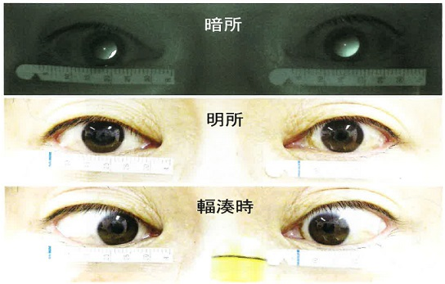
 |  | 1 | Horner症候群
 |  | 2 | Marcus Gunn瞳孔
 |  | 3 | 近見反応痙攣
 |  | 4 | 瞳孔緊張症 | 正解
 |  | 5 | 動眼神経麻痺
視能訓練士 | 2020 | 眼科検査学 |  | 2020_co_20_pm068
 |  | 9歳の女児。乳児期からの眼の揺れと頭位異常を主訴に来院した。正面と10度間隔に左右30度までの水平向き眼位で記録した電気眼振図を示す。 誤っているのはどれか。
 |  | 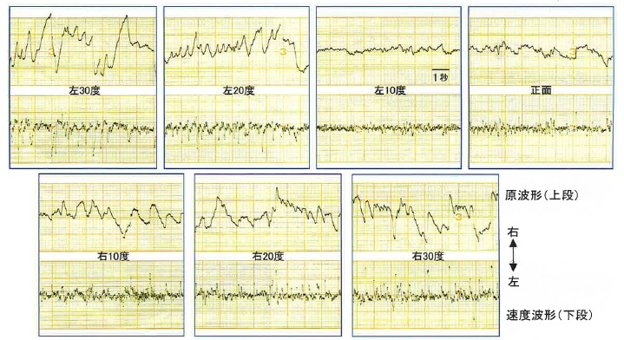
 |  | 1 | 眼位性眼振である。
 |  | 2 | 波形は律動眼振である。
 |  | 3 | 静止位は左10度である。
 |  | 4 | Alexanderの法則がみられる。
 |  | 5 | 左30度での眼振の向きは右方向である。 | 正解
視能訓練士 | 2020 | 視覚生理学の基礎 |  | 2020_co_20_pm069
 |  | 9歳の男児。色覚異常を疑われて来院した。視力は右1.2（矯正不能）、左1.2（矯正不能）。本人も両親も日常生活で困ることはないと話している。検査を行った結果、1型2色覚であり、異常の程度は強度であった。 この診断結果に必要であった検査はどれか。2つ選べ。
 |  | 1 | パネルD-15 | 正解
 |  | 2 | ランタンテスト
 |  | 3 | 100ヒューテスト
 |  | 4 | アノマロスコープ | 正解
 |  | 5 | SPP-2＜標準色覚検査表第2部＞
視能訓練士 | 2020 | 斜視【斜視検査】 |  | 2020_co_20_pm070
 |  | 10歳の女児。時々視線がずれることを主訴に受診した。視力は両眼共に1.2（矯正不能）、眼球運動障害はなく、TNO stereotestは60秒であった。遮閉試験の眼位を示す。 考えられるのはどれか。
 |  | 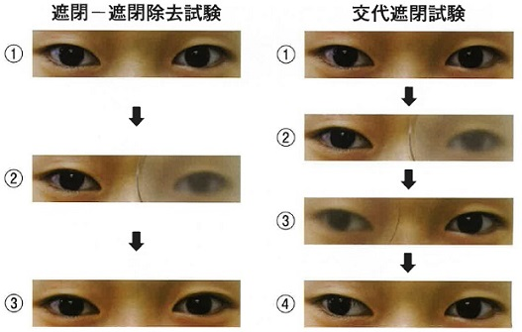
 |  | 1 | 正 位
 |  | 2 | 外斜位
 |  | 3 | 間欠性外斜視 | 正解
 |  | 4 | 恒常性外斜視
 |  | 5 | 廃用性外斜視
視能訓練士 | 2020 | 眼疾病学 |  | 2020_co_20_pm071
 |  | 50歳の男性。右眼で物が歪んで色が薄く見えることを主訴に来院した。高血圧と脂質異常症の治療を受けている。視力は右1.0（矯正不能）、左1.0（矯正不能）。前眼部と中間透光体に異常は認めない。眼底写真、蛍光眼底造影写真およびOCTを示す。 考えられる疾患はどれか。
 |  | 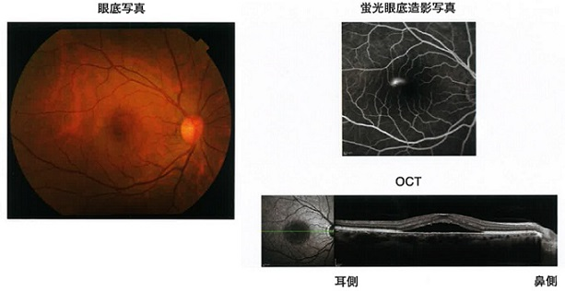
 |  | 1 | 黄斑円孔
 |  | 2 | 中心性漿液性脈絡網膜症 | 正解
 |  | 3 | 糖尿病黄斑浮腫
 |  | 4 | 網膜中心動脈閉塞症
 |  | 5 | 裂孔原性網膜剥離
視能訓練士 | 2020 | 眼疾病学 |  | 2020_co_20_pm072
 |  | 85歳の女性。以前から眼底疾患の治療をしていたが、転居のために今後の経過観察を主訴に来院した。前眼部を示す。 考えられる疾患はどれか。
 |  | 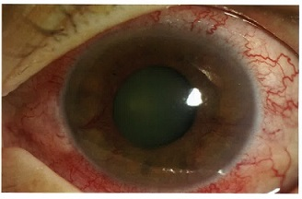
 |  | 1 | 小口病
 |  | 2 | 加齢黄斑変性
 |  | 3 | 網膜細動脈瘤
 |  | 4 | 網膜色素変性
 |  | 5 | 網膜中心静脈閉塞症 | 正解
視能訓練士 | 2020 | 眼疾病学 |  | 2020_co_20_pm073
 |  | 25歳の男性。2年前から右眼が眼鏡を装用しても見えにくいことを主訴に来院した。視力は右0.05（0.1×－13.00D）であった。前眼部細隙灯顕微鏡写真（A）及び角膜形状解析装置検査の結果（B）を示す。 考えられる疾患はどれか。
 |  | 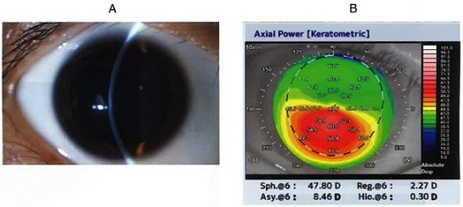
 |  | 1 | 翼状片
 |  | 2 | 円錐角膜 | 正解
 |  | 3 | 角膜潰瘍
 |  | 4 | 角膜ジストロフィ
 |  | 5 | 単純ヘルペス角膜炎
視能訓練士 | 2020 | 眼疾病学 |  | 2020_co_20_pm074
 |  | 6歳の女児。就学時健康診断で右眼の視力障害を指摘され受診した。視力右0.03（0.2×－6.00D）、左1.0（1.2×＋0.50D）。眼圧は左右ともに12mmHgである。前眼部および中間透光体に特記すべき所見を認めない。眼底写真（A）及びOCT（B）を示す。 考えられるのはどれか。
 |  | 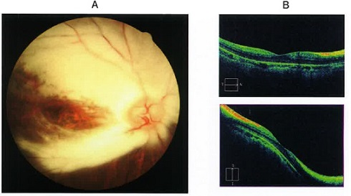
 |  | 1 | 網膜剥離
 |  | 2 | 網膜芽細胞腫
 |  | 3 | 網膜色素変性
 |  | 4 | 網膜動脈閉塞症
 |  | 5 | 網膜有髄神経線維 | 正解
視能訓練士 | 2020 | 斜視【斜視検査】 |  | 2020_co_20_pm075
 |  | 70歳の男性。昨日昼に突然ものが上下に2つに見えるようになったことを主訴に来院した。左に頭部傾斜をすると複視の増大を自覚する。20年来の糖尿病治療歴がある。この患者のHess赤緑試験（A）および健常者のMRI冠状断（B）を示す。 原因と考えられる外眼筋はどれか。
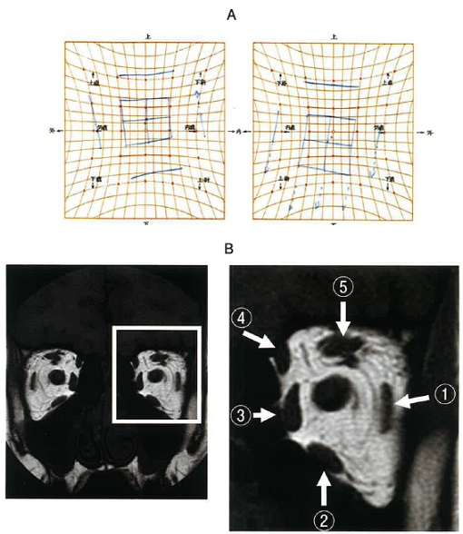
 |  | 1 | ①
 |  | 2 | ②
 |  | 3 | ③
 |  | 4 | ④ | 正解
 |  | 5 | ⑤

